상품제안서
하드커버 절취노트 세트(스프링형/팝업플래그) | 상품코드: S04322

 |  |  |  |  |  |  | 02-713-8555 | www.synergygift.co.kr
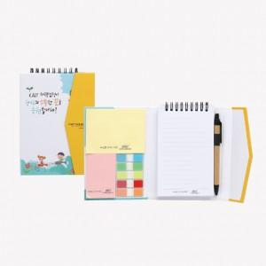

【상세/제작정보】 | 볼펜인쇄 추가비용 발생 - 고객센터 문의해주세요!

【인쇄/포장옵션】 | 풀칼라 / OPP(비닐)

【공급단가】 | 수량 | 500~ | 1,000~ | 2,000~ | 3,000~ | 5,000~
*VAT별도 | 단가 | 3,650원 | 3,020원 | 2,910원 | 2,790원 | 2,720원

【상품 URL】 | https://www.synergygift.co.kr:443/src/goods_detail.php?gdno=12745

